画像
2020-04-23
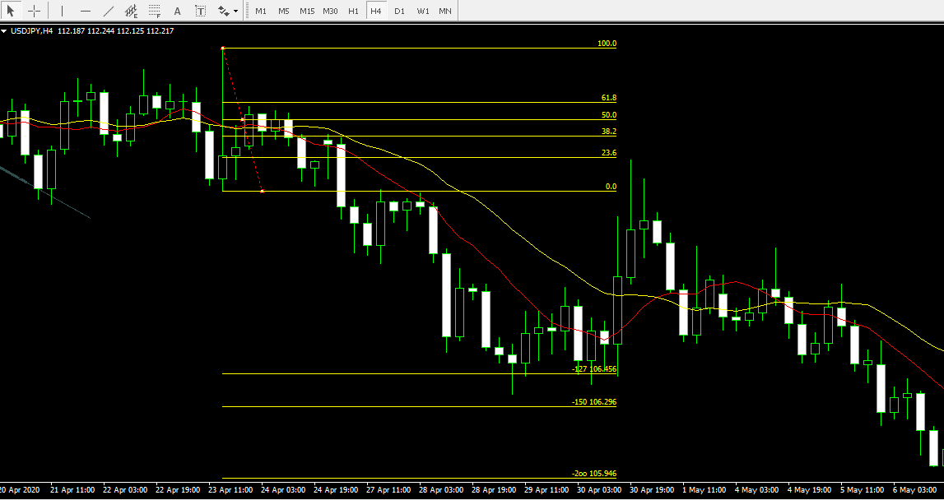

2020/04/23

2020-05-01
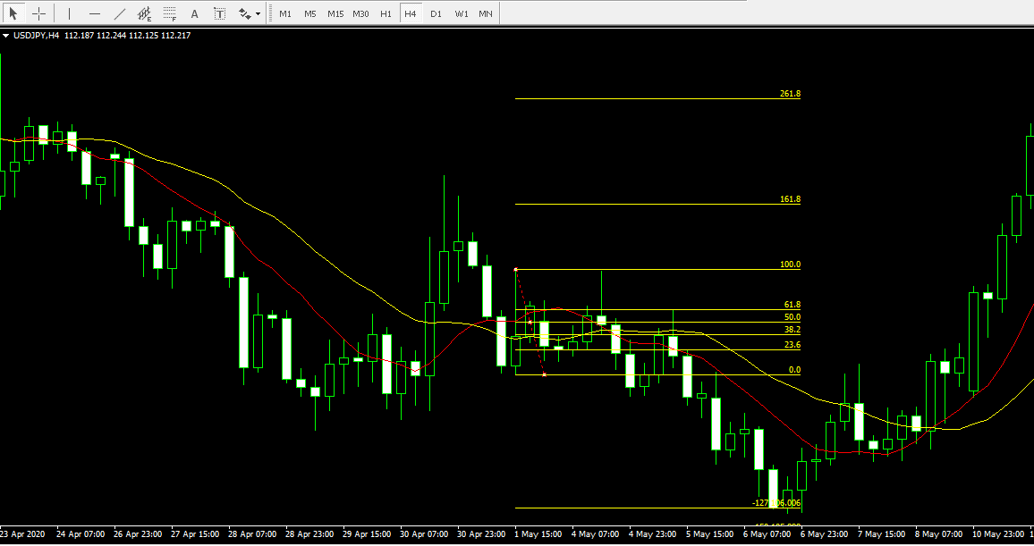

2020/05/01

2020-05-08
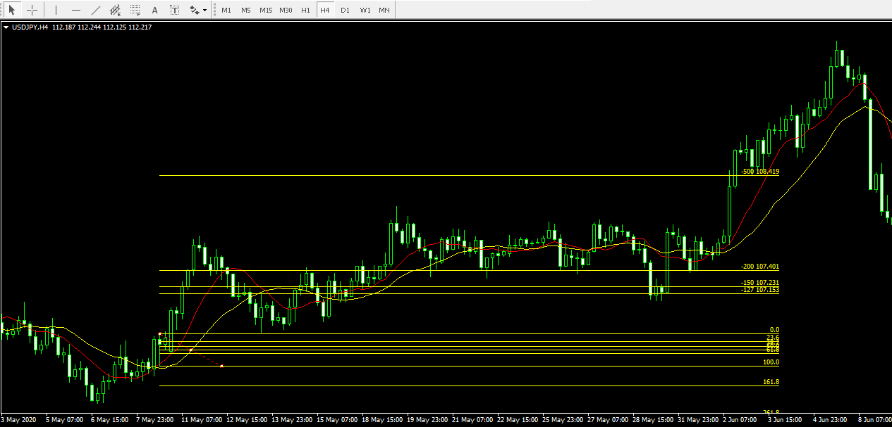

2020/05/01

2020-06-16
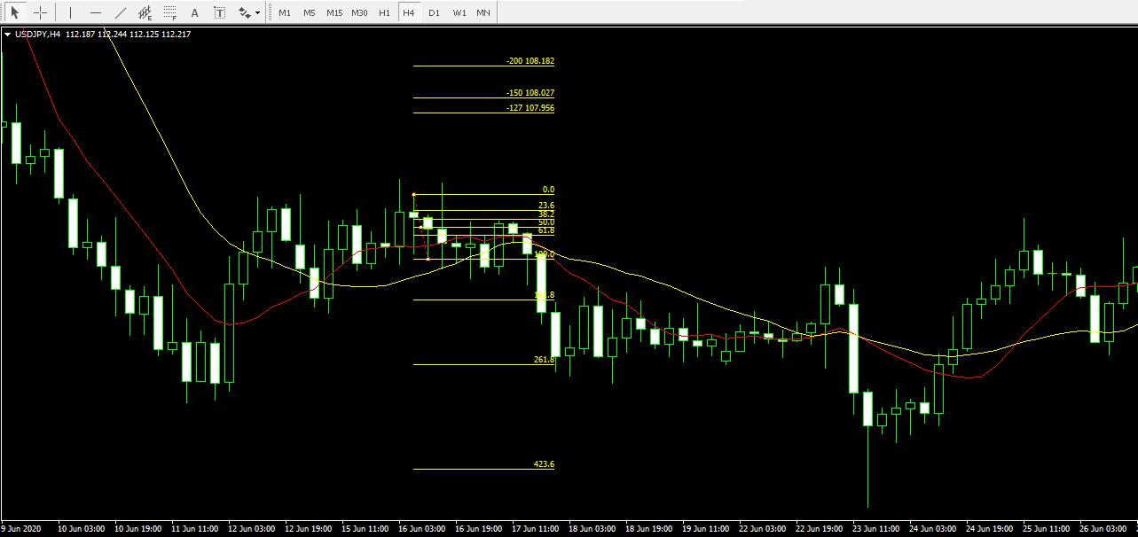

2020/06/16

2020-06-19
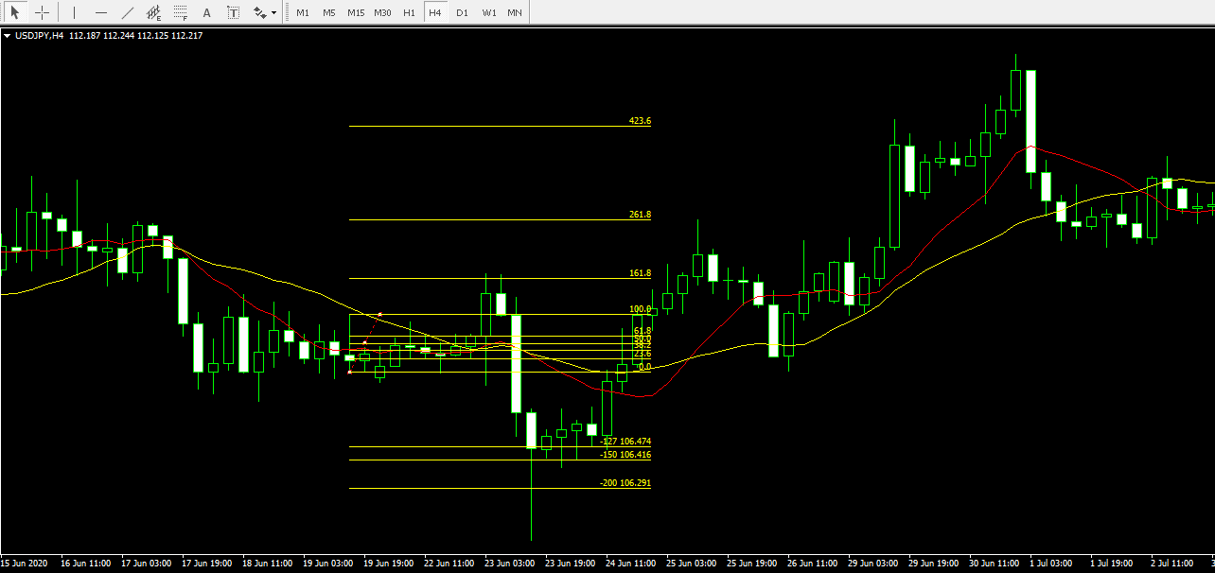

2020/06/19

2020-07-01
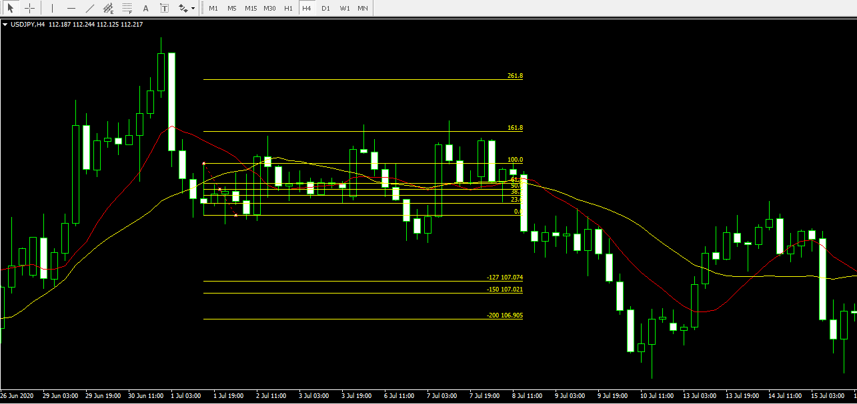

2020/07/1

2020-08-13
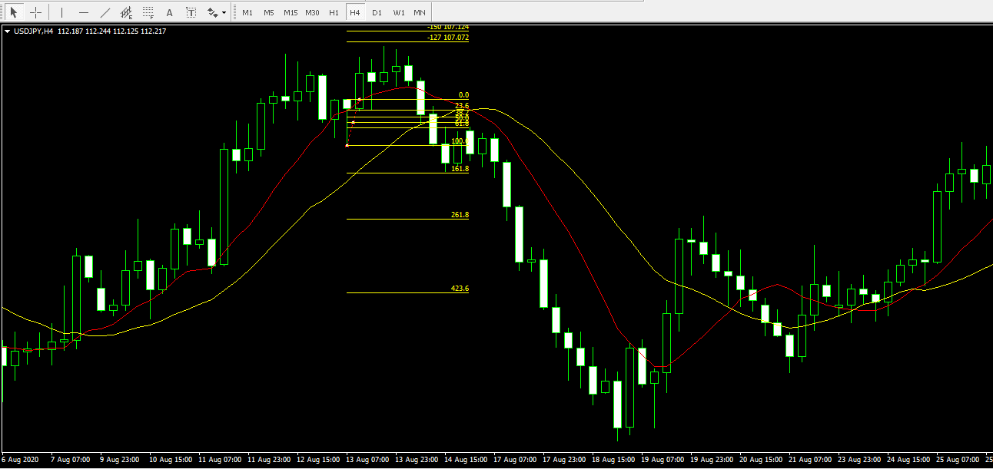

2020/08/13

2020/825
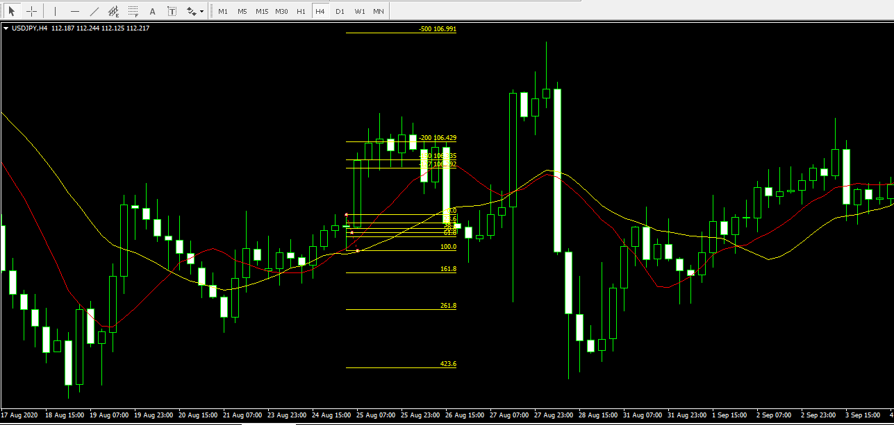

2020/08/25

2020-09-11
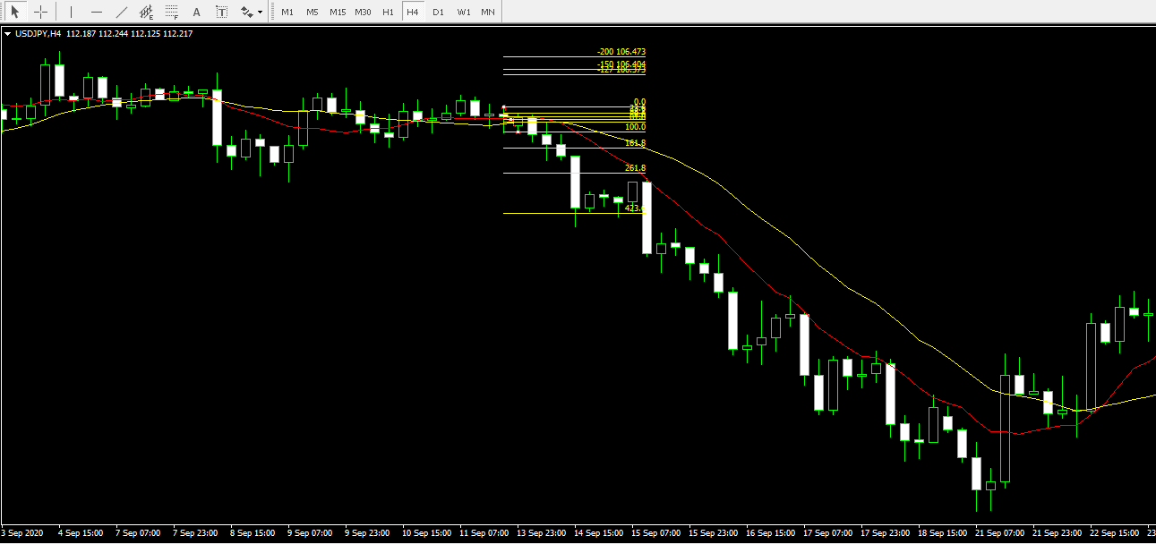

2020/09/11

2020-09-17
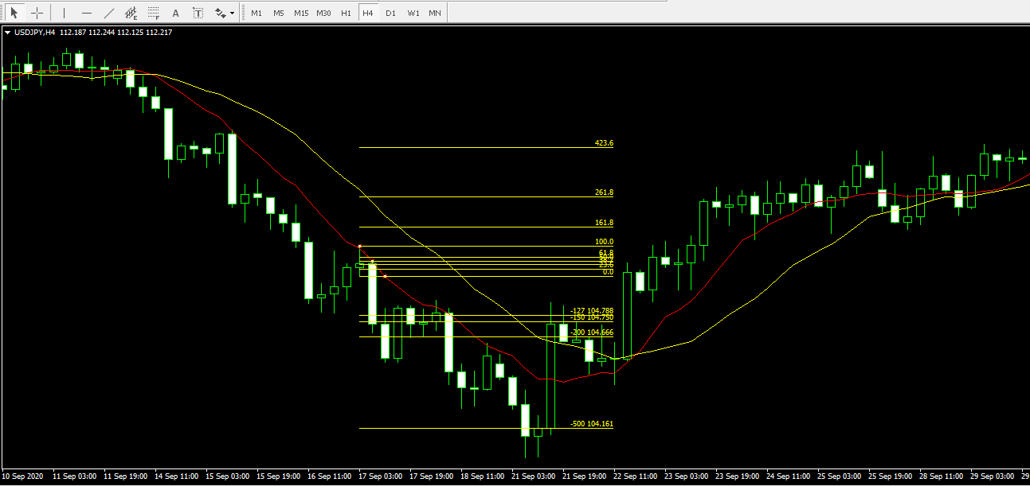

2020/09/17

2020-11-06
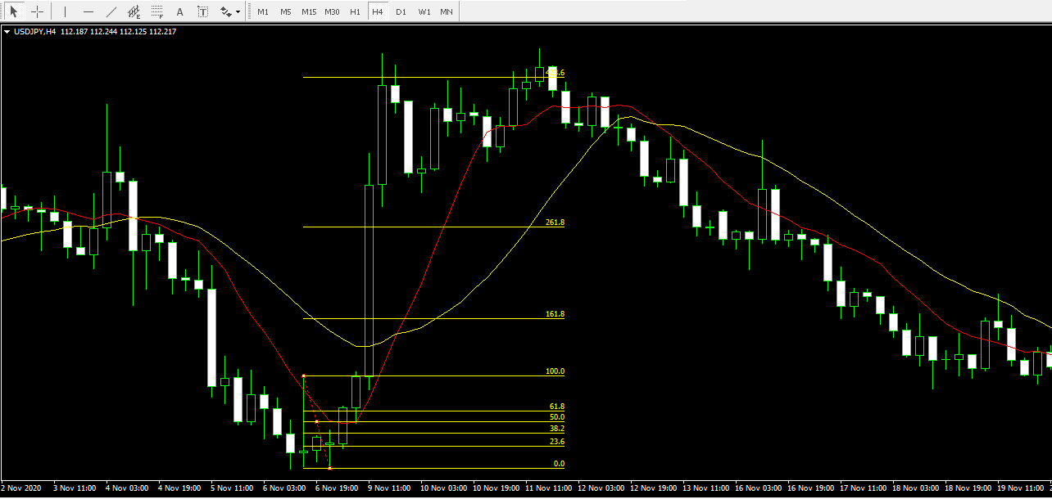

2020/11/06

2020-11-23
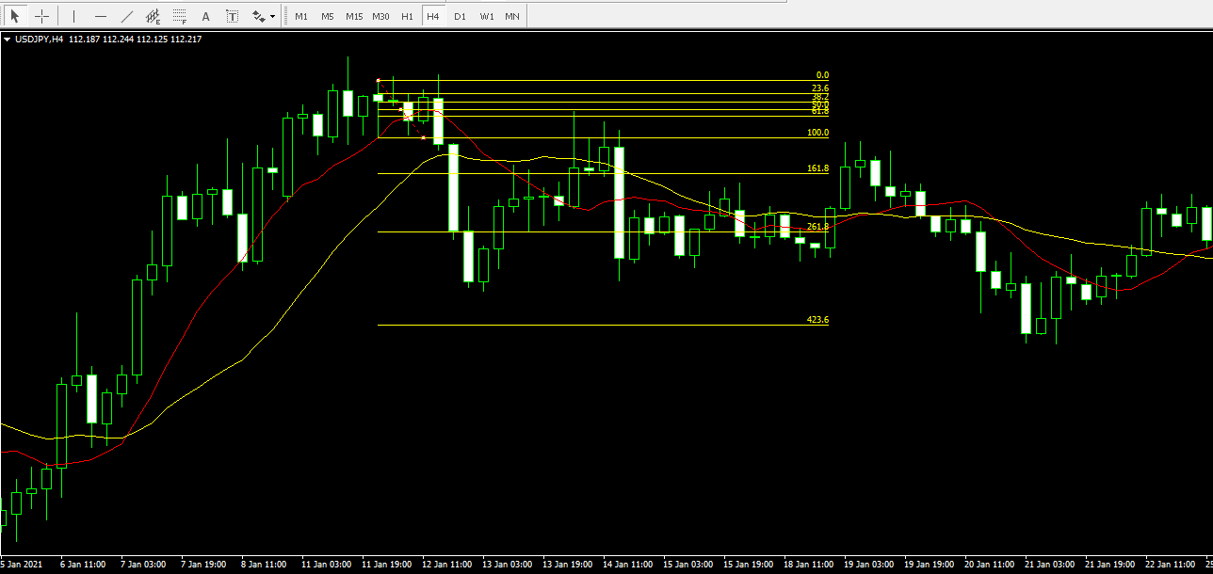

2020/11/23

2021-02-19
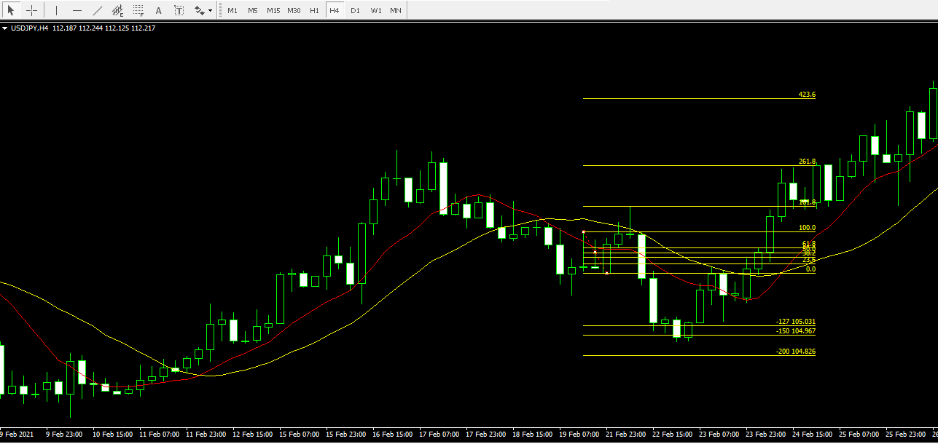

2021/2/19

2021-02-26
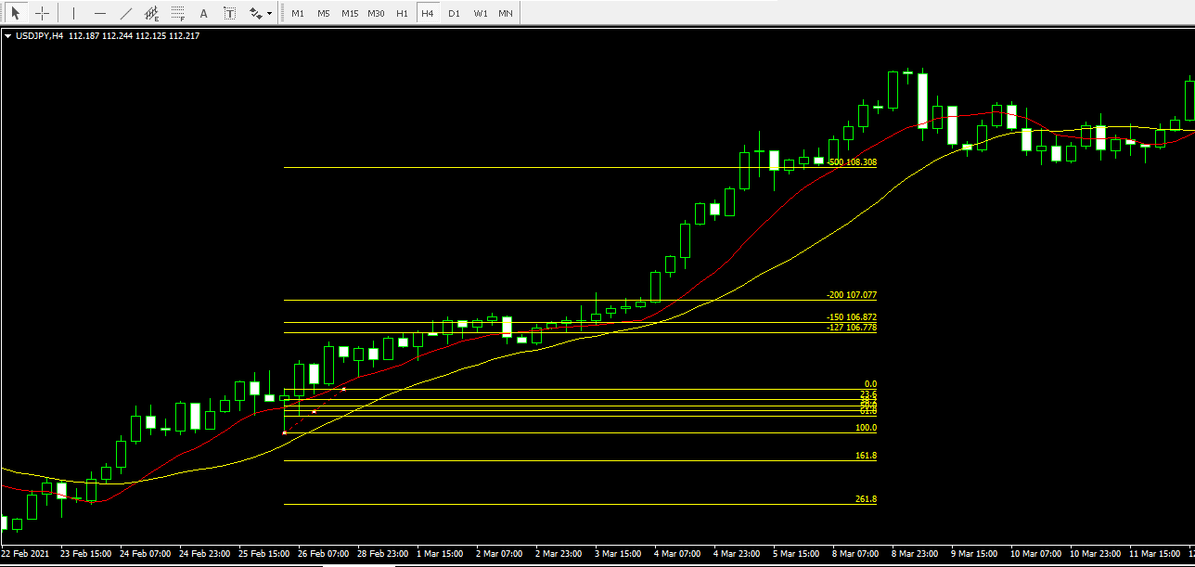

2021/2/26

